Indeks Tertimbang
Jenis Barang | Harga per unit (P) |  |  | Produksi (Q)
 | 1993 | 1994 | 1995 | 1993 | 1994 | 1995 | P0 . Q0 | P0 . Qt | Pt . Qt | Pt . Q0
A | 300 | 315 | 330 | 35 | 25 | 40 | 10500 | 12000 | 13200 | 11550
B | 100 | 125 | 150 | 4 | 10 | 50 | 400 | 5000 | 7500 | 600
C | 500 | 600 | 550 | 1 | 2 | 3 | 500 | 1500 | 1650 | 550
 |  |  |  |  |  |  | 11400 | 18500 | 22350 | 12700

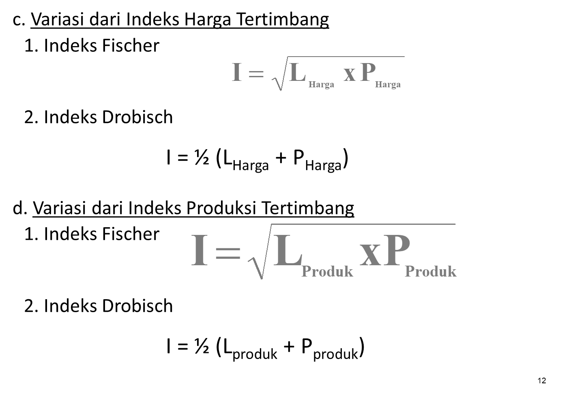
A. Indeks Harga Agregatif Tertimbang
1. Indeks Lasperyes |  |  | 111% |  | 1.3458748222 | 1.1601184518 |  | 13458.234 | 116.00962891
2. Indeks Pasche |  |  | 121%

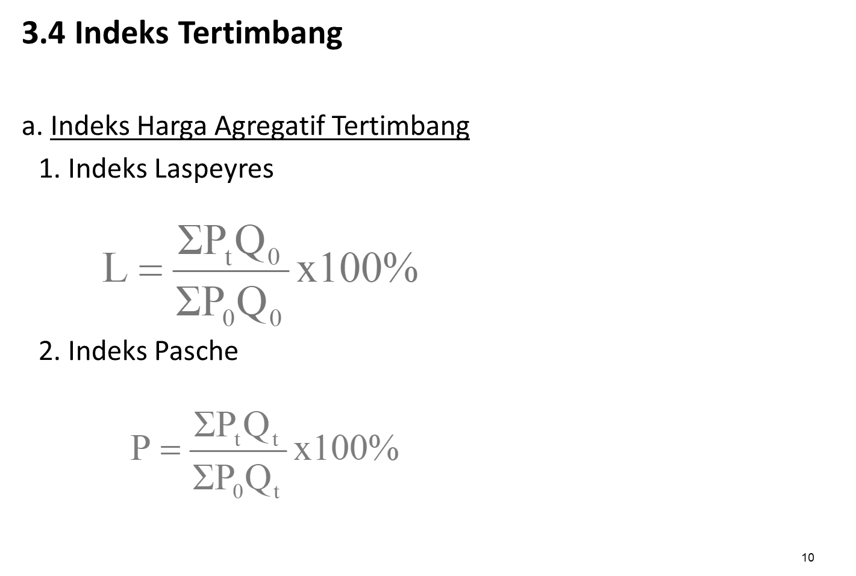
B. Indeks Produksi Agregatif Tertimbang
1. Indeks Lasperyes |  |  | 162%
2. Indeks Pasche |  |  | 176%

C. Variasi dari Indeks Harga Tertimbang
1. Indeks Fischer |  |  | 116%
2. Indeks Drobisch |  |  | 116%

D. Variasi dari Indeks Produksi Tertimbang
1. Indeks Fischer |  |  | 169%
2. Indeks Drobisch |  |  | 169%

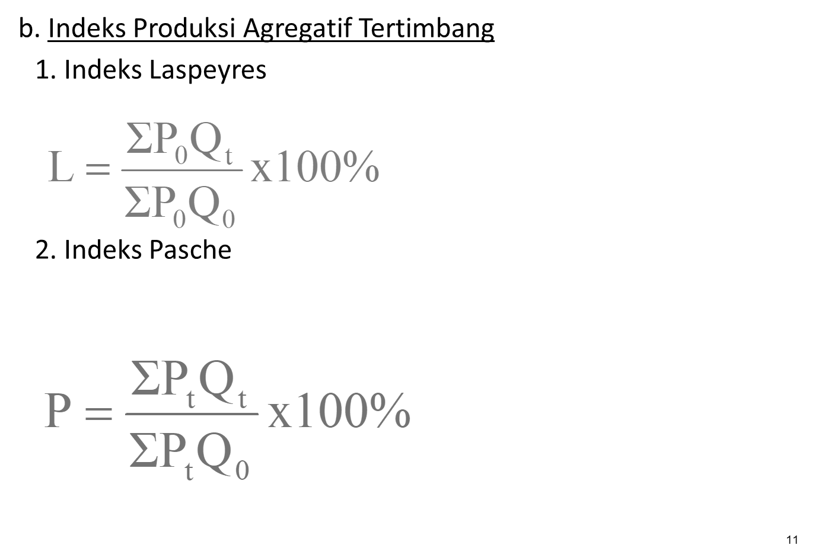

 |  | 1.2
 |  | 1.4166666667 | 1.4166666667 | 1
 |  |  | 2.8333333333 | 2
 |  |  | 4.25 | 3
 |  |  | 5.6666666667 | 4
 |  |  | 7.0833333333 | 5
 |  |  | 8.5 | 6

Indeks Tidak Tertimbang
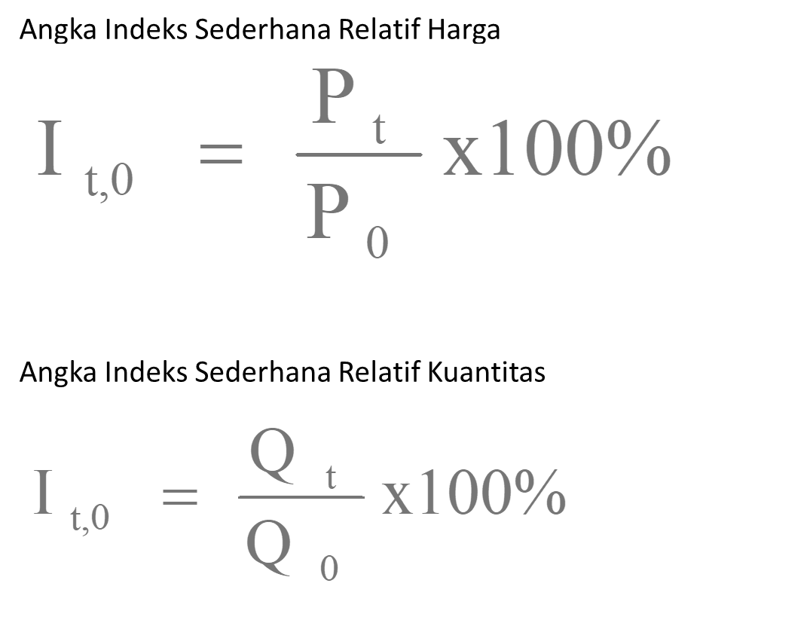
Jenis Barang | Harga per unit (P) |  |  | Produksi (Q) |  |  | Pt / P0 | Qt / Q0
 | 1993 | 1994 | 1995 | 1993 | 1994 | 1995
A | 300 | 315 | 330 | 35 | 25 | 40 | 1.1 | 1.1428571429
B | 100 | 125 | 150 | 4 | 10 | 50 | 1.5 | 12.5
C | 500 | 600 | 550 | 1 | 2 | 3 | 1.1 | 3
 | 900 |  | 1030 | 40 |  | 93 | 3.7 | 16.642857143

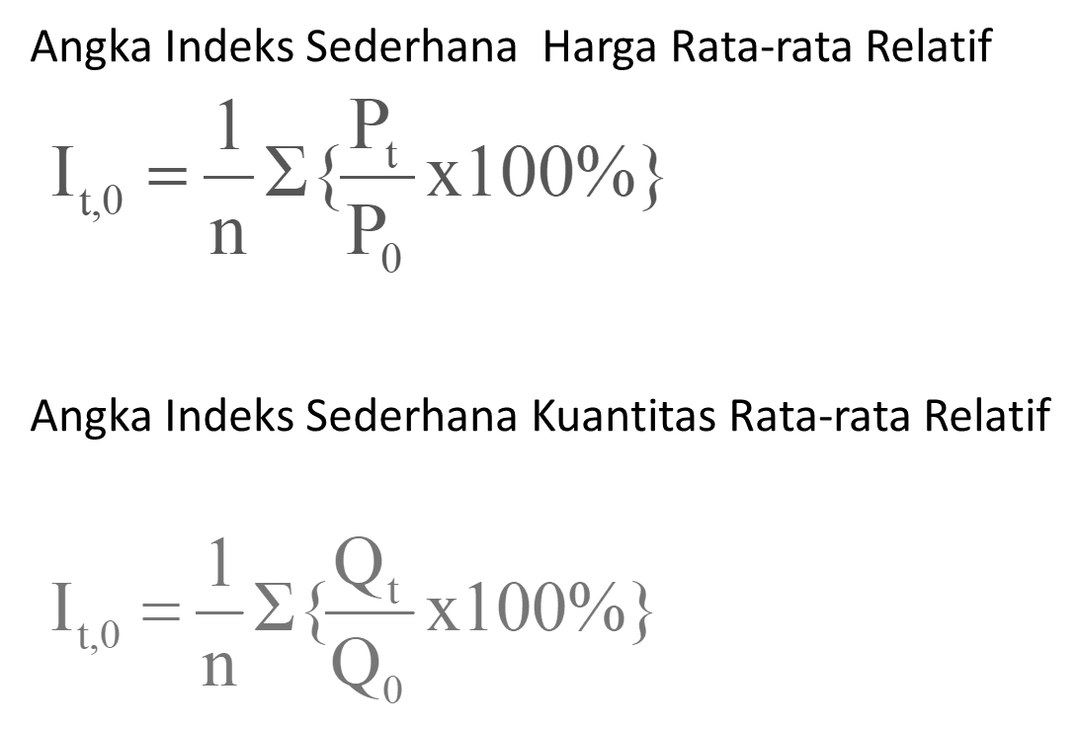
Angka indeks sederhana harga agregatif
114%
Angka indeks sederhana kuantitas agregatif
233%

Angka indeks sederhana harga rata rata relatif
123%
Angka indeks sederhana kuantitas rata rata relatif
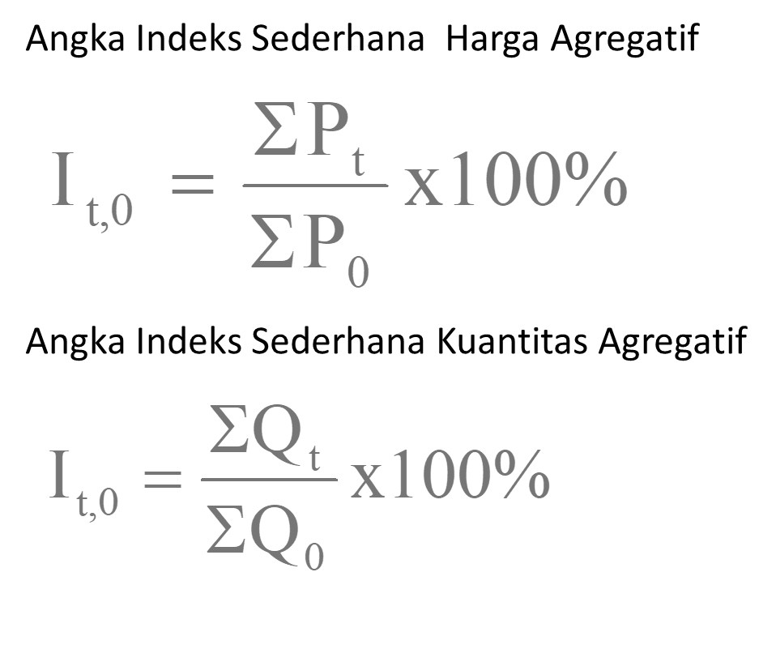
555%

 | 1.9166666667 | 1.9166666667 | 1
 |  | 3.8333333333 | 2
 |  | 5.75 | 3
 |  | 7.6666666667 | 4
 |  | 9.5833333333 | 5
 |  | 11.5 | 6

